BEISPIEL VSM erweitert
Messzahlen
Aufgabenzeit (TT):0:00
Zykluszeit (CT): 0:00
Vorlaufzeit (LT): 0:00
Ausfallzeit (DT): 0:00
Lagerbestand
0 Einheiten
Prozessschritt
Lieferant
Kundschaft
Prozess
Prozess
Prozess
Prozess
Prozess
Messzahlen
Aufgabenzeit (TT):0:00
Zykluszeit (CT): 0:00
Vorlaufzeit (LT): 0:00
Ausfallzeit (DT): 0:00
Lagerbestand
0 Einheiten
Prozessschritt
Messzahlen
Aufgabenzeit (TT):0:00
Zykluszeit (CT): 0:00
Vorlaufzeit (LT): 0:00
Ausfallzeit (DT): 0:00
Lagerbestand
0 Einheiten
Prozessschritt
55
Messzahlen
Aufgabenzeit (TT):0:00
Zykluszeit (CT): 0:00
Vorlaufzeit (LT): 0:00
Ausfallzeit (DT): 0:00
Lagerbestand
0 Einheiten
Prozessschritt
Messzahlen
Aufgabenzeit (TT):0:00
Zykluszeit (CT): 0:00
Vorlaufzeit (LT): 0:00
Ausfallzeit (DT): 0:00
Lagerbestand
0 Einheiten
Prozessschritt
Messzahlen
Aufgabenzeit (TT):0:00
Zykluszeit (CT): 0:00
Vorlaufzeit (LT): 0:00
Ausfallzeit (DT): 0:00
Lagerbestand
0 Einheiten
Prozessschritt
500 Einheiten
Kopieren Sie die Symbole aus dem Tab VSM-Symbole zur Verwendung und fügen Sie sie ein, um Ihre eigene Wertstromanalyse zu erstellen.
Beschreibungen finden Sie im Tab VSM-Symbole – Legende.
Kopieren Sie die Symbole aus dem Tab VSM-Symbole zur Verwendung und fügen Sie sie ein.
Excel-Beispielvorlage für erweiterte Wertstromanalysen
Kopieren Sie die Symbole aus dem Tab „VSM-Symbole für Verwendung“ und positionieren Sie sie entsprechend in diesem Tab, um Ihre eigene Wertstromanalyse zu erstellen.
 | 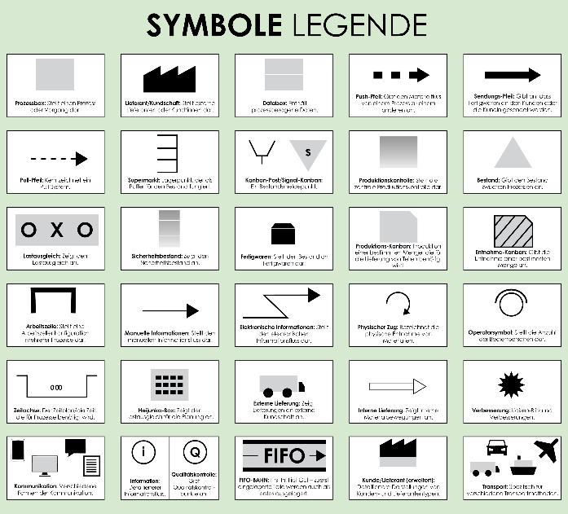
1–2 Tage
1 Tag
2 Tage
500 Einheiten
2 Tage
2 Tage
1 Tag
2 Tage
2 Tage
2 Tage
0:00 Sekunden
1 Tag

Prognose
HIER KLICKEN ZUR ERSTELLUNG IN SMARTSHEET

BEISPIEL VSM-Messzahlen
Qualitätsmesszahlen
Excel-Beispielvorlage für erweiterte Wertstromanalysen
Wertschöpfende vs. nicht wertschöpfende Aktivitäten |  | Qualitätsmesszahlen
Heben Sie Aktivitäten hervor, die aus der Perspektive der Kundschaft einen Mehrwert schaffen, im Vergleich zu Aktivitäten, die keinen Mehrwert schaffen. |  | Verfolgen Sie Qualitätsmesszahlen.
Wertschöpfende Aktivitäten | Nicht wertschöpfende Aktivitäten | Kategorie | Gesamt
Aktivität 1 | Aktivität 12 | Fehlerquoten | 10%
Aktivität 2 | Aktivität 13 | Nacharbeit | 4.50%
Aktivität 3 | Aktivität 14 | Erstausbeute | 6%
Aktivität 4 | Aktivität 15 | Kategorie 4 | 7%
Aktivität 5 | Aktivität 16 | Kategorie 5 | 12%
Aktivität 6 | Aktivität 17 | Kategorie 6 | 2%
Umweltauswirkungen
Aktivität 7 | Aktivität 18
Aktivität 8 | Aktivität 19 | Umweltauswirkungen
Aktivität 9 | Aktivität 20 | Energieverbrauch | 47%
Aktivität 10 | Aktivität 21 | Abfallaufkommen | 23.00%
Aktivität 11 | Aktivität 22 | Wertstrom-Fußabdruck | 66%

Ressourcenauslastung
Phase 1 |  | Phase 2 |  | Phase 3
Arbeitskraft |  | Arbeitskraft |  | Arbeitskraft
Ressource | Beschreibung | Ressource | Beschreibung | Ressource | Beschreibung
Ressource | Beschreibung | Ressource | Beschreibung | Ressource | Beschreibung
Ressource | Beschreibung | Ressource | Beschreibung | Ressource | Beschreibung
Maschinen |  | Maschinen |  | Maschinen
Ressource | Beschreibung | Ressource | Beschreibung | Ressource | Beschreibung
Ressource | Beschreibung | Ressource | Beschreibung | Ressource | Beschreibung
Ressource | Beschreibung | Ressource | Beschreibung | Ressource | Beschreibung
Sonstiges |  | Sonstiges |  | Sonstiges
Ressource | Beschreibung | Ressource | Beschreibung | Ressource | Beschreibung
Ressource | Beschreibung | Ressource | Beschreibung | Ressource | Beschreibung

Phase 4 |  | Phase 5 |  | Phase 6
Arbeitskraft |  | Arbeitskraft |  | Arbeitskraft
Ressource | Beschreibung | Ressource | Beschreibung | Ressource | Beschreibung
Ressource | Beschreibung | Ressource | Beschreibung | Ressource | Beschreibung
Ressource | Beschreibung | Ressource | Beschreibung | Ressource | Beschreibung
Maschinen |  | Maschinen |  | Maschinen
Ressource | Beschreibung | Ressource | Beschreibung | Ressource | Beschreibung
Ressource | Beschreibung | Ressource | Beschreibung | Ressource | Beschreibung
Ressource | Beschreibung | Ressource | Beschreibung | Ressource | Beschreibung
Sonstiges |  | Sonstiges |  | Sonstiges
Ressource | Beschreibung | Ressource | Beschreibung | Ressource | Beschreibung
Ressource | Beschreibung | Ressource | Beschreibung | Ressource | Beschreibung

Finanzdaten
Finanzen
KATEGORIE | GESAMT
Prozesskosten | $50,000.00
Materialkosten | $23,000.00
Wertschöpfungskosten | $10,000.00
Sonstiges | $12,000.00
Sonstiges | $5,000.00
Sonstiges | $5,000.00

Verbesserungsplan
Geben Sie Details zu laufenden oder geplanten Verbesserungen an, einschließlich Zeitplänen und Verantwortlichen.

LEER VSM erweitert
Kopieren Sie die Symbole aus dem Tab VSM-Symbole zur Verwendung und fügen Sie sie ein, um Ihre eigene Wertstromanalyse zu erstellen.
Beschreibungen finden Sie im Tab VSM-Symbole – Legende.
Kopieren Sie die Symbole aus dem Tab VSM-Symbole zur Verwendung und fügen Sie sie ein.
Excel-Beispielvorlage für erweiterte Wertstromanalysen
Kopieren Sie die Symbole aus dem Tab „VSM-Symbole für Verwendung“ und positionieren Sie sie entsprechend in diesem Tab, um Ihre eigene Wertstromanalyse zu erstellen.
 | 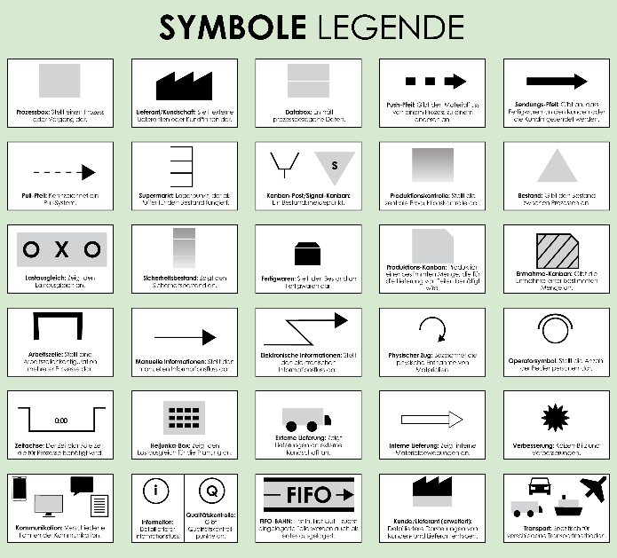

Prognose

LEER VSM-Messzahlen
Qualitätsmesszahlen
Excel-Beispielvorlage für erweiterte Wertstromanalysen
Wertschöpfende vs. nicht wertschöpfende Aktivitäten |  | Qualitätsmesszahlen
Heben Sie Aktivitäten hervor, die aus der Perspektive der Kundschaft einen Mehrwert schaffen, im Vergleich zu Aktivitäten, die keinen Mehrwert schaffen. |  | Verfolgen Sie Qualitätsmesszahlen.
Wertschöpfende Aktivitäten | Nicht wertschöpfende Aktivitäten | Kategorie | Gesamt
Aktivität 1 | Aktivität 12 | Fehlerquoten | 0%
Aktivität 2 | Aktivität 13 | Nacharbeit | 0.00%
Aktivität 3 | Aktivität 14 | Erstausbeute | 0%
Aktivität 4 | Aktivität 15 | Kategorie 4 | 0%
Aktivität 5 | Aktivität 16 | Kategorie 5 | 0%
Aktivität 6 | Aktivität 17 | Kategorie 6 | 0%
Umweltauswirkungen
Aktivität 7 | Aktivität 18
Aktivität 8 | Aktivität 19 | Umweltauswirkungen
Aktivität 9 | Aktivität 20 | Energieverbrauch | 0%
Aktivität 10 | Aktivität 21 | Abfallaufkommen | 0.00%
Aktivität 11 | Aktivität 22 | Wertstrom-Fußabdruck | 0%

RESSOURCENAUSLASTUNG
Phase 1 |  | Phase 2 |  | Phase 3
Arbeitskraft |  | Arbeitskraft |  | Arbeitskraft
Ressource | Beschreibung | Ressource | Beschreibung | Ressource | Beschreibung
Ressource | Beschreibung | Ressource | Beschreibung | Ressource | Beschreibung
Ressource | Beschreibung | Ressource | Beschreibung | Ressource | Beschreibung
Maschinen |  | Maschinen |  | Maschinen
Ressource | Beschreibung | Ressource | Beschreibung | Ressource | Beschreibung
Ressource | Beschreibung | Ressource | Beschreibung | Ressource | Beschreibung
Ressource | Beschreibung | Ressource | Beschreibung | Ressource | Beschreibung
Sonstiges |  | Sonstiges |  | Sonstiges
Ressource | Beschreibung | Ressource | Beschreibung | Ressource | Beschreibung
Ressource | Beschreibung | Ressource | Beschreibung | Ressource | Beschreibung

Phase 4 |  | Phase 5 |  | Phase 6
Arbeitskraft |  | Arbeitskraft |  | Arbeitskraft
Ressource | Beschreibung | Ressource | Beschreibung | Ressource | Beschreibung
Ressource | Beschreibung | Ressource | Beschreibung | Ressource | Beschreibung
Ressource | Beschreibung | Ressource | Beschreibung | Ressource | Beschreibung
Maschinen |  | Maschinen |  | Maschinen
Ressource | Beschreibung | Ressource | Beschreibung | Ressource | Beschreibung
Ressource | Beschreibung | Ressource | Beschreibung | Ressource | Beschreibung
Ressource | Beschreibung | Ressource | Beschreibung | Ressource | Beschreibung
Sonstiges |  | Sonstiges |  | Sonstiges
Ressource | Beschreibung | Ressource | Beschreibung | Ressource | Beschreibung
Ressource | Beschreibung | Ressource | Beschreibung | Ressource | Beschreibung

Finanzdaten
Finanzen
Kategorie | Gesamt
Prozesskosten | $-
Materialkosten | $-
Wertschöpfungskosten | $-
Sonstiges | $-
Sonstiges | $-
Sonstiges | $-

Verbesserungsplan
Geben Sie Details zu laufenden oder geplanten Verbesserungen an, einschließlich Zeitplänen und Verantwortlichen.

VSM-Symbole – Legende
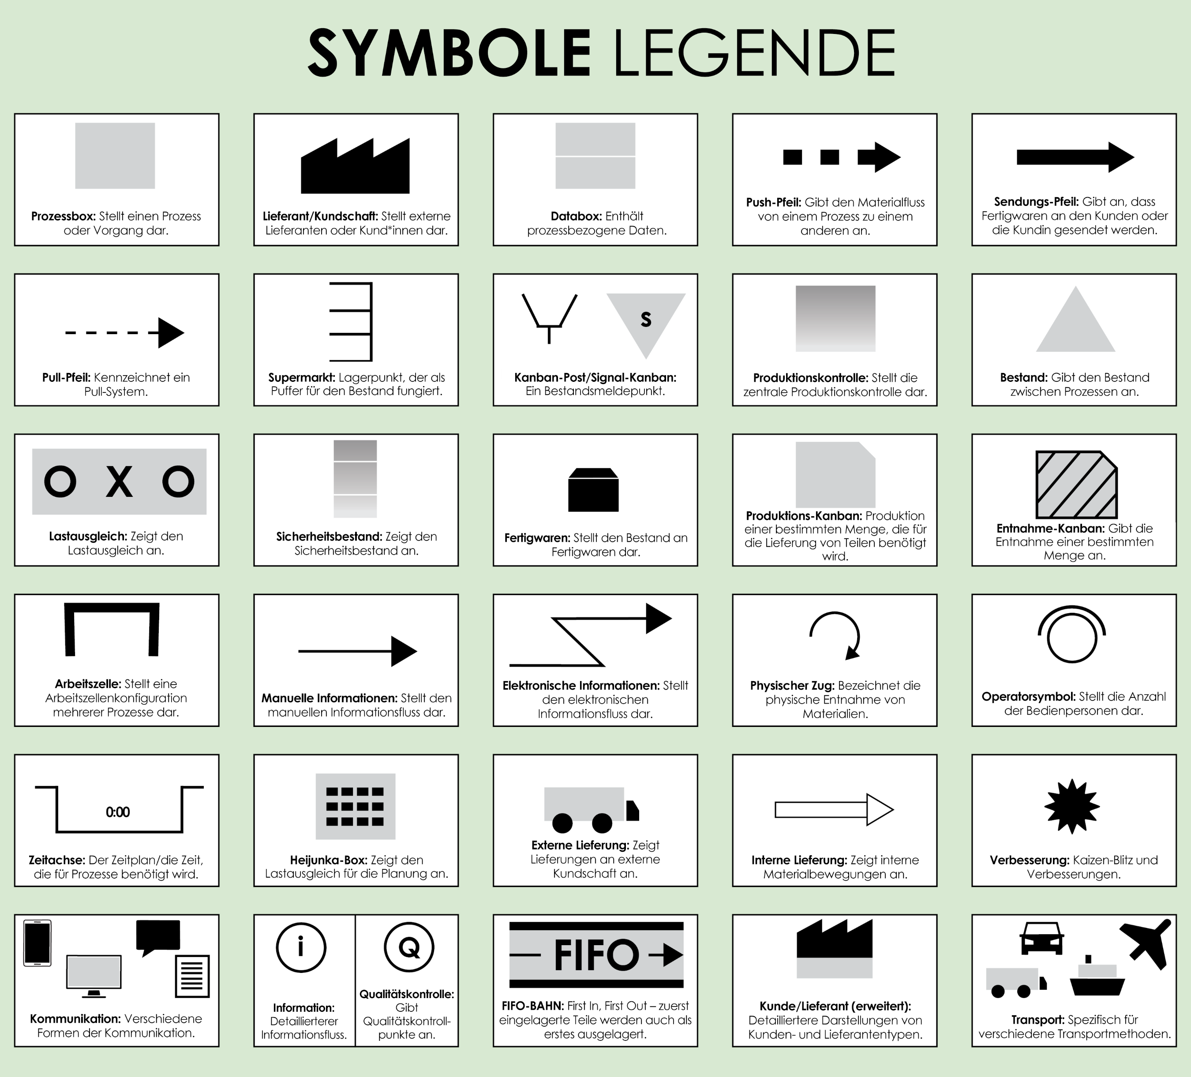

VSM-Symbole zur Verwendung
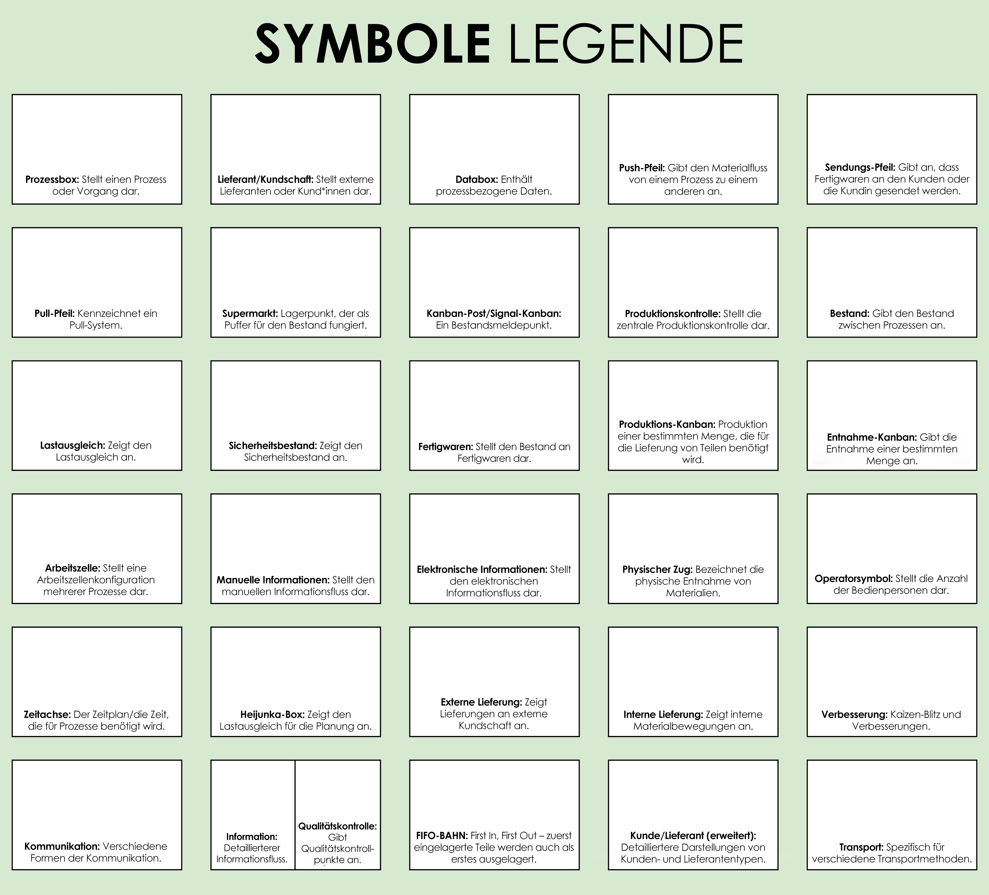
Kopieren Sie die nachfolgenden Symbole und fügen Sie sie ein, um Ihre eigene Wertstromanalyse zu erstellen.

